상품제안서
매직 손난로 보조배터리 짝 JJAK | 상품코드: F20431

 |  |  |  |  |  |  | 02-412-0044 | www.easy1.co.kr
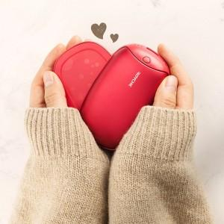

【상세/제작정보】 | 나눠쓰는 따듯함

【인쇄/포장옵션】 | 레이저 / 포장지포장

【공급단가】 | 수량 | 100~ | 300~ | 500~ | 1,000~ | 3,000~
*VAT별도 | 단가 | 22,090원 | 21,270원 | 20,450원 | 19,630원 | 19,140원

【상품 URL】 | https://dev.easy1.co.kr:443/src/goods_detail.php?gdno=20431

